【記入例】クレーン作業計画書
記入例
工事名 ： |  | ○○橋下部その2工事 |  |  |  |  |  |  |  |  |  |  |  |  |  |  |  |  |  |  |  |  |  |  |  |  |  |  |  |  |  |  |  |  |  |  |  |  |  |  |  |  |  |  |  |  |  |  |  |  |  |  |  |  |  |  |  |  |  | ※元請でリースした場合、作成者は元請職員である。
クレーン作業計画書 |  |  |  |  |  |  |  |  |  |  |  |  |  |  |  |  |  |  |  |  |  |  | 元請確認欄 |  |  |  |  |  |  |  |  |  |  |  |  |  |  |  | 施工会社確認欄 |  |  |  |  |  |  |  |  |  | 【作業説明図】 ※平面図及び断面図（記入は手書きで構いません）

 |  |  |  |  |  |  |  |  |  |  |  |  |  |  |  |  |  |  |  |  |  |  | 統括安全 衛生責任者 |  |  |  |  | 元方安全 衛生管理者 |  |  |  |  | 現場担当者 |  |  |  |  |  | 安全衛生 責任者 |  |  |  |  | 現場担当者 |  |  |  |  |  | クレーン設置位置、四隣の状況、架空電線、埋設物位置、立入禁止措置、人員配置状況、運行経路、吊荷の積卸し位置、作業半径等を記入する。また、定格総荷重表を貼付し、ブーム条件やアウトリガー条件下の使用可能範囲を赤色で明示する。

打合せ日 |  |  | 2016 |  | 年 |  | 9 |  | 月 |  | 27 |  | 日 |  | ( | 火 |  | )
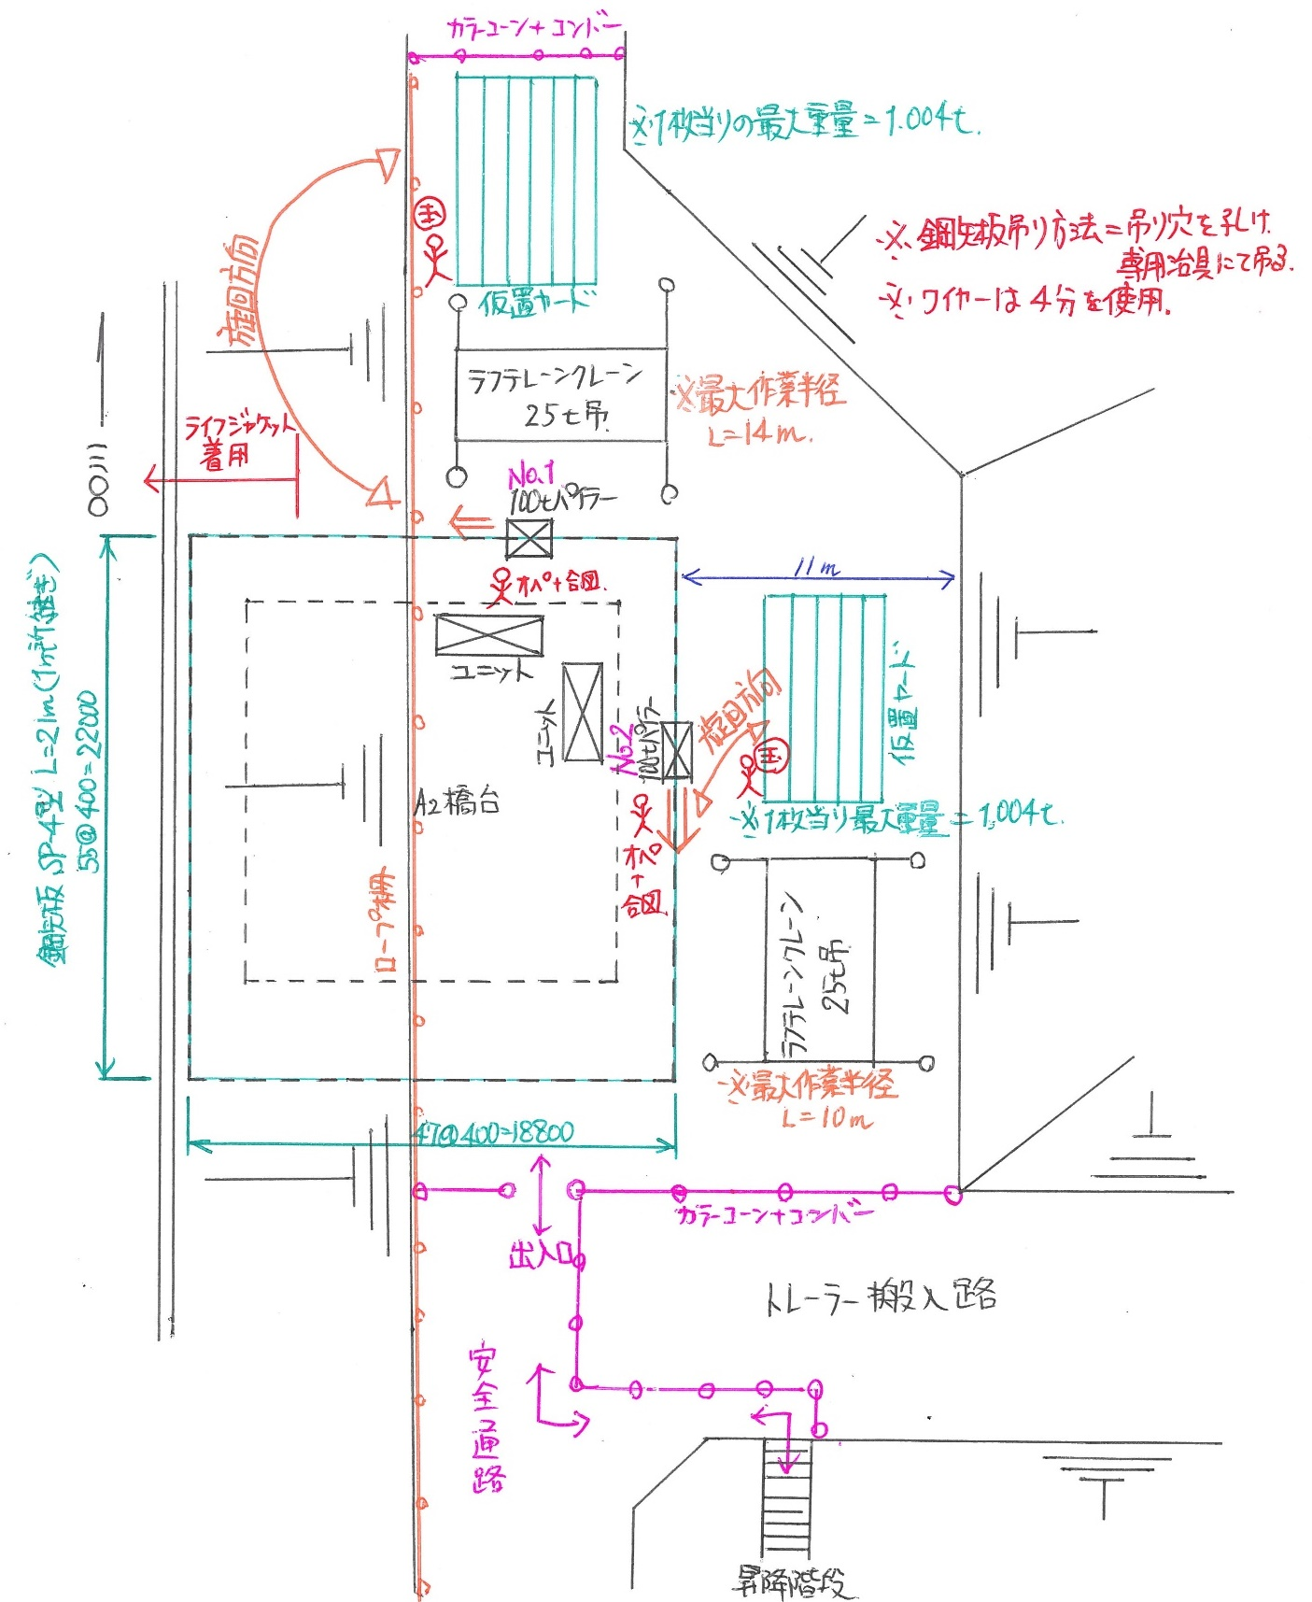
自筆サイン
自筆サイン
作業期間 |  |  | 2016 |  | 年 |  | 10 |  | 月 |  | 3 |  | 日 |  | ( | 月 |  | ) | ～

 |  |  | 2016 |  | 年 |  | 11 |  | 月 |  | 15 |  | 日 |  | ( | 火 |  | )

施工会社名 |  |  | (株)○○重機 |  |  |  |  |  |  |  |  |  |  |  |  |  |  | 職 長 名 (安全衛生責任者) |  |  |  |  |  |  |  | ○○ ○○ |  |  |  |  |  |  |  |  |  | 作成日 |  |  |  | 2016 |  |  | ． | 9 |  | ． | 27

 |  |  |  |  |  |  |  |  |  |  |  |  |  |  |  |  |  |  |  |  |  |  |  |  |  |  |  |  |  |  |  |  |  |  |  | 作成者 |  |  |  | ○○ ○○

クレーン会社名 |  |  |  |  | Ａ |  | (株)○○クレーン |  |  |  |  |  |  |  |  |  |  |  |  |  |  |  |  |  |  |  | Ｂ |  | (株)○○クレーン

クレーン機種・性能 |  |  |  |  | 機 種 |  |  |  |  |  |  |  |  |  |  |  | 能力 |  |  |  |  | フック重量(a) |  |  |  |  | 機 種 |  |  |  |  |  |  |  |  |  |  |  | 能力 |  |  |  |  | フック重量(a)

 |  |  |  |  | ラフタークレーン |  |  |  |  |  |  |  |  |  |  |  | 25 |  |  |  | t | 0.2 |  |  |  | t | ラフタークレーン |  |  |  |  |  |  |  |  |  |  |  | 25 |  |  |  | t | 0.2 |  |  |  | t

 |  |  |  |  | ブーム長 |  |  |  |  | 30.6 |  |  |  | ｍ | タワー(ジブ)長 |  |  |  |  |  | 0 |  |  | ｍ |  |  | ブーム長 |  |  |  |  | 30.6 |  |  |  | ｍ | タワー(ジブ)長 |  |  |  |  |  | 0 |  |  | ｍ

作業内容 | 作 業 内 容 |  |  |  | 仮設工_土留仮締切工 継ぎ鋼矢板圧入設置作業 |  |  |  |  |  |  |  |  |  |  |  |  |  |  |  |  |  |  |  |  |  | 仮設工_土留仮締切工 継ぎ鋼矢板圧入設置作業

 | 作 業 場 所 |  |  |  | A2橋台 北側 |  |  |  |  |  |  |  |  |  |  |  |  |  |  |  |  |  |  |  |  |  | Ａ２橋台 東側

 | 作業予定時間 |  |  |  | 8 |  |  | 時 |  | 30 |  |  | 分 |  | ～ |  | 17 |  |  | 時 |  | 30 |  |  | 分 |  | 8 |  |  | 時 |  | 30 |  |  | 分 |  | ～ |  | 17 |  |  | 時 |  | 30 |  |  | 分

 | 現場条件 | 地 形 |  |  | ☐ |  | 平坦地 |  |  |  | ☐ |  | 傾斜地 |  |  |  |  |  |  |  |  |  |  |  |  |  | ☐ |  | 平坦地 |  |  |  | ☐ |  | 傾斜地

 |  | 地 盤 |  |  | ☐ |  | 堅固 |  |  |  | ☐ |  | 普通 |  |  |  | ☐ |  | 軟弱 |  |  |  |  |  |  |  | ☐ |  | 堅固 |  |  |  | ☐ |  | 普通 |  |  |  | ☐ |  | 軟弱

 |  | 地盤養生方法 |  |  | ☐ |  | 敷板 |  |  | ☐ |  | 敷鉄板 |  |  | ☐ |  | 地盤改良 |  |  |  | ☐ |  | 良質盛土 |  |  |  | ☐ |  | 敷板 |  |  | ☐ |  | 敷鉄板 |  |  | ☐ |  | 地盤改良 |  |  |  | ☐ |  | 良質盛土
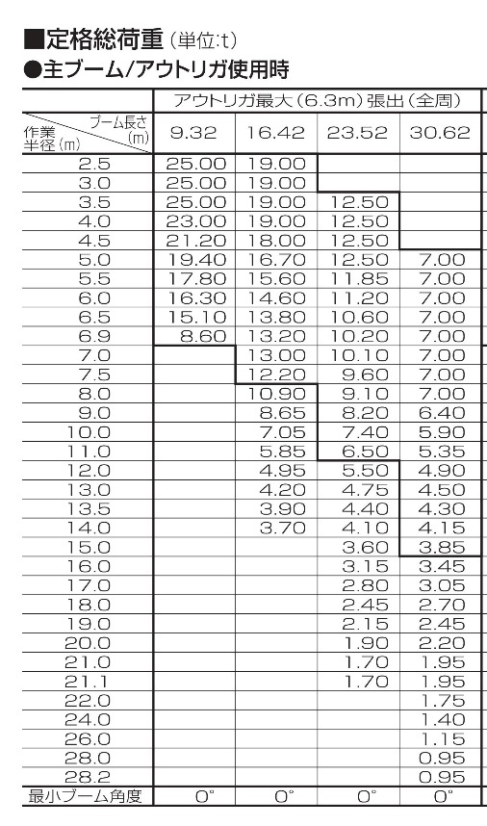
 |  |  |  |  | ☐ |  | サドル |  |  | ☐ |  | その他 〔 |  |  |  |  |  |  |  |  |  |  |  |  |  | 〕 | ☐ |  | サドル |  |  | ☐ |  | その他 〔 |  |  |  |  |  |  |  |  |  |  |  |  |  | 〕

 |  | 架空線近接 |  |  | ☐ |  | 無 |  | ☐ |  | 有 |  | 〔対策〕 |  |  |  |  |  |  |  |  |  |  |  |  |  | ☐ |  | 無 |  | ☐ |  | 有 |  | 〔対策〕

打合せ・確認・指示事項 | 作業条件 | 特定条件 |  |  | ① |  | 計画最大吊上荷重での作業時 |  |  |  |  |  |  |  |  | ② |  | 計画最大作業半径での作業時 |  |  |  |  |  |  |  |  | ① |  | 計画最大吊上荷重での作業時 |  |  |  |  |  |  |  |  | ② |  | 計画最大作業半径での作業時

 |  | 吊り荷最大重量 (b) |  |  | 入力値 |  |  |  |  |  | 1.0 |  |  |  | t | 算出式 D-a-c |  |  |  |  |  | 4.0 |  |  |  | t | 入力値 |  |  |  |  |  | 1.0 |  |  |  | t | 算出式 D-a-c |  |  |  |  |  | 4.0 |  |  |  | t

 |  | 吊具重量 (c) |  |  | 入力値 |  |  |  |  |  | 0.1 |  |  |  | t | 入力値 |  |  |  |  |  | 0.1 |  |  |  | t | 入力値 |  |  |  |  |  | 0.1 |  |  |  | t | 入力値 |  |  |  |  |  | 0.1 |  |  |  | t

 |  | 最大吊上重量 (e) |  |  | 算出式 a+b+c |  |  |  |  |  | 1.3 |  |  |  | t | D |  |  |  |  |  | 4.3 |  |  |  | t | 算出式 a+b+c |  |  |  |  |  | 1.3 |  |  |  | t | D |  |  |  |  |  | 4.3 |  |  |  | t

 |  | 最大作業半径 |  |  | D値のｸﾚｰﾝ性能表より |  |  |  |  |  | 24 |  |  |  | ｍ | 入力値 |  |  |  |  |  | 13.5 |  |  |  | ｍ | D値のｸﾚｰﾝ性能表より |  |  |  |  |  | 24 |  |  |  | ｍ | 入力値 |  |  |  |  |  | 13.5 |  |  |  | ｍ

 |  | アウトリガーの最大張出 |  |  | ☐ |  | 最大 |  |  | ☐ |  | 中間 |  |  | ☐ |  | 最小 |  |  | ☐ |  | ｸﾛｰﾗ全張出 |  |  |  |  | ☐ |  | 最大 |  |  | ☐ |  | 中間 |  |  | ☐ |  | 最小 |  |  | ☐ |  | ｸﾛｰﾗ全張出

 | 定格総荷重×90% (D) |  |  |  | 算出式 ｅ÷0.9 |  |  |  |  |  | 1.4 |  |  |  | t | ｸﾚｰﾝ性能表値×90% |  |  |  |  |  | 4.3 |  |  |  | t | 算出式 ｅ÷0.9 |  |  |  |  |  | 1.4 |  |  |  | t | ｸﾚｰﾝ性能表値×90% |  |  |  |  |  | 4.3 |  |  |  | t

 | 安全作業の判定 |  |  |  | ☐ |  | 問題なし |  |  |  | ☐ |  | 再検討 |  |  | ☐ |  | 問題なし |  |  |  | ☐ |  | 再検討 |  |  | ☐ |  | 問題なし |  |  |  | ☐ |  | 再検討 |  |  | ☐ |  | 問題なし |  |  |  | ☐ |  | 再検討

 | 人員配置 | 作業責任者名 [所属会社名] |  |  | ○○ ○○ |  |  |  |  |  |  |  |  |  |  | [ | (株)○○重機 |  |  |  |  |  |  |  |  | ] | ◎◎ ◎◎ |  |  |  |  |  |  |  |  |  |  | [ | (株)○○重機 |  |  |  |  |  |  |  |  | ]

 |  | クレーン運転者名 |  |  | △△ △△ |  |  |  |  |  |  |  |  |  |  | [ | (株)○○ｸﾚｰﾝ |  |  |  |  |  |  |  |  | ] | ▽▽ ▽▽ |  |  |  |  |  |  |  |  |  |  | [ | (株)○○ｸﾚｰﾝ |  |  |  |  |  |  |  |  | ]

 |  | 玉掛者名(玉掛け) |  |  | □□ □□ |  |  |  |  |  |  |  |  |  |  | [ | (株)○○ｸﾚｰﾝ |  |  |  |  |  |  |  |  | ] | ◇◇ ◇◇ |  |  |  |  |  |  |  |  |  |  | [ | (株)○○ｸﾚｰﾝ |  |  |  |  |  |  |  |  | ]

 |  | 玉掛者名(玉外し) |  |  | 〃 |  |  |  |  |  |  |  |  |  |  | [ | (株)○○ｸﾚｰﾝ |  |  |  |  |  |  |  |  | ] | 〃 |  |  |  |  |  |  |  |  |  |  | [ | (株)○○ｸﾚｰﾝ |  |  |  |  |  |  |  |  | ]

 |  | 玉掛補助者名 |  |  | － |  |  |  |  |  |  |  |  |  |  | [ |  |  |  |  |  |  |  |  |  | ] | － |  |  |  |  |  |  |  |  |  |  | [ |  |  |  |  |  |  |  |  |  | ]

 |  | 合 図 者 名 |  |  | ○○ ○○ |  |  |  |  |  |  |  |  |  |  | [ | (株)○○重機 |  |  |  |  |  |  |  |  | ] | ◎◎ ◎◎ |  |  |  |  |  |  |  |  |  |  | [ | (株)○○重機 |  |  |  |  |  |  |  |  | ]

 | 安全対策 | 合 図 方 法 |  |  |  | ☐ |  | 手合図 |  |  |  | ☐ |  | 無線 |  |  | ☐ |  | 笛 |  |  |  |  |  |  |  |  | ☐ |  | 手合図 |  |  |  | ☐ |  | 無線 |  |  | ☐ |  | 笛 |  |  |  |  |  |  |  | 【クレーン作業時の遵守事項】 |  |  |  |  |  |  |  |  |  |  |  | 【ワイヤロープ安全荷重計算式(参考)】

 |  | 立入禁止措置 (接触防止措置) |  |  | ☐ |  | バリケード |  |  |  |  | ☐ |  | カラーコーン |  |  |  |  |  | ☐ |  | ロープ |  |  |  |  | ☐ |  | バリケード |  |  |  |  | ☐ |  | カラーコーン |  |  |  |  |  | ☐ |  | ロープ |  |  |  |  | ・ |  | 始業前点検を行うこと（作業責任者、運転手） |  |  | ・ |  | 接地地盤強度の確認と敷鉄板等の使用（運転手） |  |  |  |  | ワイヤロープの安全荷重(t)＝破断荷重(t)÷安全率 ・破断荷重(t)＝（径×径）÷20 ・安全率＝6倍

 |  |  |  |  | ☐ |  | 監視人配置 |  |  |  |  |  |  |  |  |  |  |  |  |  |  |  |  |  |  |  | ☐ |  | 監視人配置 |  |  |  |  |  |  |  |  |  |  |  |  |  |  |  |  |  |  |  | ・ |  | 過負荷防止装置等の安全装置の使用（運転手） |  |  | ・ |  | 上部旋回体周辺への立入禁止措置（運転手）

 |  | 玉掛方法 |  |  | ☐ |  | 二本吊り |  |  |  |  | ☐ |  | 四本吊り |  |  |  |  | ☐ |  | クランプ吊り |  |  |  |  |  | ☐ |  | 二本吊り |  |  |  |  | ☐ |  | 四本吊り |  |  |  |  | ☐ |  | クランプ吊り |  |  |  |  |  | ・ |  | 警報作動状態での本作業の継続禁止（運転手） |  |  | ・ |  | 同上の立入禁止措置の確認（作業責任者） |  |  |  |  | ※クレーン等安全規則第213条（玉掛け用ワイヤロープの安全係数） 事業者は、クレーン、移動式クレーン又はデリックの玉掛用具であるワイヤロープ の安全係数については、六以上でなければ使用してはならない。

 |  |  |  |  | ☐ |  | もっこ吊り |  |  |  | ☐ |  | 箱吊り |  |  |  | ☐ |  | 他〔 |  | 専用吊具 |  |  |  |  | 〕 | ☐ |  | もっこ吊り |  |  |  | ☐ |  | 箱吊り |  |  |  | ☐ |  | 他〔 |  | 専用吊具 |  |  |  |  | 〕 | ・ |  | アウトリガーの最大張り出し（運転手） |  |  | ・ |  | 強風時の作業中止の決定（作業責任者）

 |  | 玉掛ﾜｲﾔﾛｰﾌﾟ径 |  |  | 径 |  | 12 |  | ㎜ | 長さ |  |  | 1 |  | ｍ | 径 |  | 24 |  | ㎜ | 長さ |  |  | 1 |  | ｍ | 径 |  | 12 |  | ㎜ | 長さ |  |  | 1 |  | ｍ | 径 |  | 24 |  | ㎜ | 長さ |  |  | 1 |  | ｍ | 【玉掛作業時の注意事項】

 | 作業の方法 (指導･指示事項) |  |  | 元請記入欄 |  | 吊り具の要点検を確実に実行すること |  |  |  |  |  |  |  |  |  |  |  |  |  |  |  |  |  |  |  |  |  | 吊り具の要点検を確実に実行すること |  |  |  |  |  |  |  |  |  |  |  |  |  |  |  |  |  |  |  |  | ① 用具の選定 |  |  | ② 玉掛けする |  | ③ 荷受け側の確認 |  |  | ④ 地切りする |  |  |  | ⑤ 荷から離れる |  | ⑥ 合図を行う

参加者確認 サイン |  | （職長） |  |  | （作業関係者 Ａ） |  |  |  |  |  |  |  | 周知日： 周知者： |  |  |  |  |  |  |  |  |  |  |  |  |  | （作業関係者 Ｂ） |  |  |  |  |  |  |  | 周知日： 周知者：

 |  |  |  |  |  |  |  |  |  |  |  |  | ※サインする空白がない場合、右側の空白にサインする |  |  |  |  |  |  |  |  |  |  |  |  |  | ※サインする空白がない場合、右側の空白にサインする |  |  |  |  |  |  |  |  |  |  |  |  |  |  |  |  |  |  |  |  |  | ・ | 荷の質量に適したロ ープを使用する |  | ・ | ２点吊りをする | ・ | 荷受け側の準備を確認する |  | ・ | 荷のバランスを確認 |  |  | ・ | 全員、荷から離れる | ・ | 合図は大きく、はっきりと行う
自筆サイン
自筆サイン
 |  |  |  |  |  |  |  |  |  |  |  |  |  |  |  |  |  |  |  |  |  |  |  |  |  |  |  |  |  |  |  |  |  |  |  |  |  |  |  |  |  |  |  |  |  |  |  |  | ・ | 荷の種類に合った用具を使用する |  | ・ | シャックル、あだ巻きで荷を締める | ・ | 移動経路に障害物がないか確認する |  | ・ | ロープの締まり具合を確認する |  |  | ・ | 荷に手を掛けない | ・ | 吊上げ、旋回はゆっくり行う

 |  |  |  |  |  |  |  |  |  |  |  |  |  |  |  |  |  |  |  |  |  |  |  |  |  |  |  |  |  |  |  |  |  |  |  |  |  |  |  |  |  |  |  |  |  |  |  |  | ・ | 台付けを使用しない |  | ・ | 吊り角度を60°以下にする | ・ |  |  | ・ | 荷崩れのおそれはないか確認する |  |  | ・ | 介錯ロープを使用する

※本帳票は、法律上作成義務があるため必要なものである。 |  |  |  |  |  |  |  |  |  |  |  |  |  |  |  |  |  |  |  |  |  |  |  |  |  |  |  |  |  |  |  |  |  |  |  |  |  |  |  |  |  |  |  |  |  |  |  |  |  |  |  |  |  |  |  |  |  |  | 廣安管様式 第3号-3(2018.8.1)

